חישוב מקדם
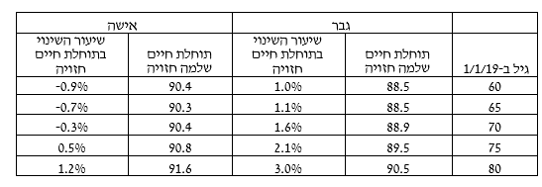
מין | גבר
שנת לידה בארבע ספרות | 1988
גיל פרישה | 67
תוחלת חיים משוערת | 87.7
מקדם משוער לזוג נשוי, פער 3 שנים בין בני זוג, 60% לבן זוג | 191.80
מקדם כיום לזוג נשוי גיל פרישה 67, פער 3 שנים בין בני זוג, 60% לבן זוג | 194.45

תוחלת חיים חזויה בקרן הפנסיה

תוחלת חיים חזויה ביטוח מנהלים

